NIC1
NIC 1 Presentación de Estados Financieros : Estado de Resultados

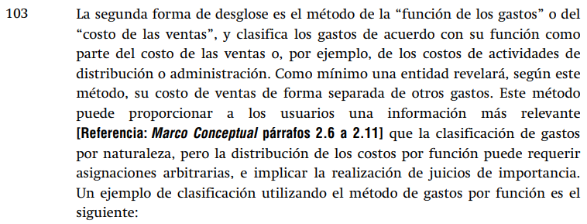

 |  | 2023 | 2022
 |  | $ | $
 | Ventas
 | Costo de ventas
 | Utilidad bruta | - | -
 | Otros ingresos
 | Gastos de ventas
 | Gastos de administración
 | Otros gastos
 | Utilidad antes de impuestos | - | -
 | Impuesto a la renta
 | Utilidad neta | - | -

 |  | 2023 | 2022
 |  | $ | $
 | Ventas
 | Costo de ventas
 | Pérdida operativa por COVID
 | Utilidad bruta | - | -
 | Otros ingresos
 | Gastos de ventas
 | Gastos de administración
 | Otros gastos
 | Utilidad antes de impuestos | - | -
 | Impuesto a la renta
 | Utilidad neta | - | -

 |  | 2023 | 2022
 |  | $ | $
 | Ventas
 | Costo de ventas
 | Utilidad bruta antes de efectos COVID | - | -
 | Pérdida operativa por COVID
 | Pérdida bruta | - | -
 | Otros ingresos
 | Gastos de ventas
 | Gastos de administración
 | Otros gastos
 | Utilidad antes de impuestos | - | -
 | Impuesto a la renta
 | Utilidad neta | - | -

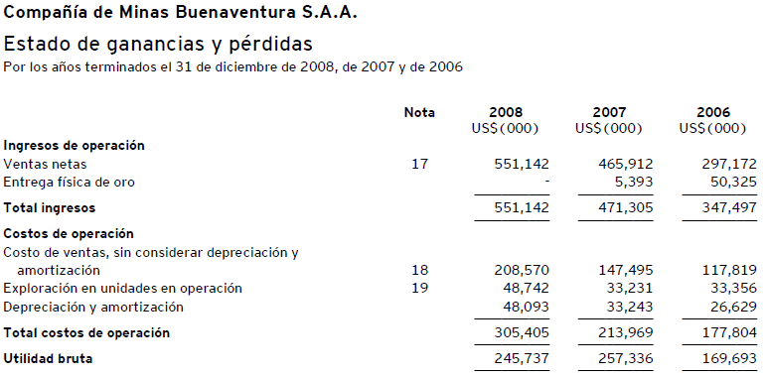

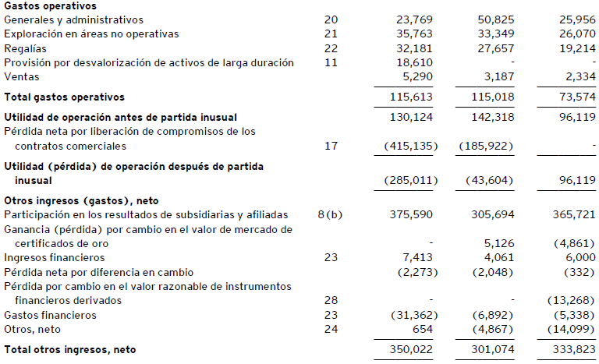

NIC2
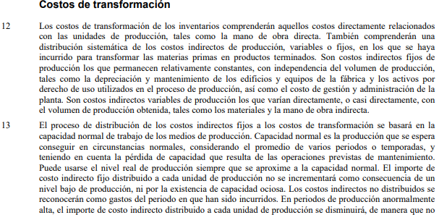
NIC 2 |  |  | Inventarios
 |  |  |  | CIF Fijo USD | Producción | Promedio | CIF | CIF | CIF
 |  |  |  | 3,000,000 | Real | Producción | Fijo | Fijo | Fijo
 |  |  |  |  | Unidades | (Normal) | Unitario | Al Costo | A Resultados
 |  |  |  | Enero | 840,000 | Unidades
 |  |  |  | Febrero | 850,000
 |  |  |  | Marzo | 830,000
 |  |  |  | Abril | 820,000
 |  |  |  | Mayo | 810,000
 |  |  |  | Junio | 840,000 | 831,667 | 3.607 | 3,000,000 | -
 |  |  |  | Julio | 820,000 | 828,333 | 3.622 | 2,969,819 | 30,181
 |  |  |  | Agosto | 830,000 | 825,000 | 3.636 | 3,000,000 | -
 |  |  |  | Setiembre | 800,000 | 820,000 | 3.659 | 2,926,829 | 73,171
 |  |  |  | Octubre | 810,000 | 818,333 | 3.666 | 2,969,450 | 30,550
 |  |  |  | Noviembre | 840,000 | 823,333 | 3.644 | 3,000,000 | -
 |  |  |  | Diciembre | 820,000 | 820,000 | 3.659 | 3,000,000 | -
 |  |  |  | Enero | 810,000 | 818,333 | 3.666 | 2,969,450 | 30,550
 |  |  |  | Febrero | 800,000 | 813,333 | 3.689 | 2,950,820 | 49,180
 |  |  |  | Marzo | 500 | 813,333 | 3.689 | 1,844 | 2,998,156
 |  |  |  | Abril | 600 | 545,183 | 5.503 | 3,302 | 2,996,698
 |  |  |  | Mayo | 500 | 405,267 | 7.403 | 3,701 | 2,996,299
 |  |  |  | Junio | 1,000 | 268,767 | 11.162 | 11,162 | 2,988,838

 | CIF FIJOS:
 | Servicios de alarmas.
 | Agentes de seguridad | 100%
 | Servicios de sistemas integrados de video
 | Servicios de limpieza e higiene
 | Mano de obra indirecta (preparación de materiales para la producción).
 | Servicios de mantenimiento de maquinaria y equipo
 | Jefes de supervisión
 | Depreciación lineal de activos del area de producción

NIC7
NIC 7 Estado de Flujos de Efectivo
SON NECESARIAS LAS ELIMINACIONES?
 |  |  | Aplicado a Clientes |  |  | Cobros |  |  |  |  | Aplicado a PPE |  |  | Compra |  |  |  |  | Aplicado a INVENTARIOS |  |  | Pago | Pago de Proveedores
 | El Metodo Directo |  |  |  |  | a |  |  |  |  |  |  |  | de |  |  |  |  |  |  |  | a | Variación de Proveedores | -300
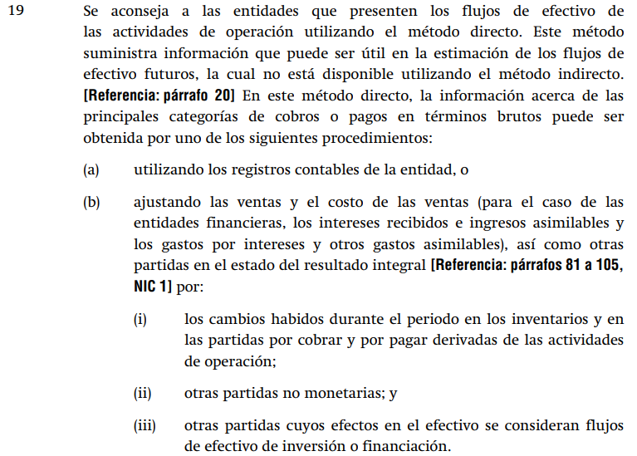
 |  |  | 2023 | 2022 | Var | clientes |  |  |  |  | 2023 | 2022 | Var | PPE |  |  |  |  | 2023 | 2022 | Var | Proveed | Variación de Inventarios | -1,000
 |  |  |  |  |  |  |  |  |  |  |  |  |  |  |  |  |  |  |  |  |  |  | Costo de ventas | -27,850
 |  | Efectivo | 1,000 | 700 | -300 |  |  |  |  | Efectivo | 1,000 | 700 | -300 |  |  |  |  | Efectivo | 1,000 | 700 | -300 |  |  | -29,150
 |  | Cuenta por cobrar | 2,500 | 2,100 | -400 | -400 |  |  |  | Cuenta por cobrar | 2,500 | 2,100 | -400 |  |  |  |  | Cuenta por cobrar | 2,500 | 2,100 | -400
 |  | Deterioro de CXC | -50 | - | 50 | 50 |  |  |  | Deterioro de CXC | -50 | - | 50 |  |  |  |  | Deterioro de CXC | -50 | - | 50 |  | Movimiento de Proveedores
 |  | Inventario | 4,000 | 3,000 | -1,000 |  |  |  |  | Inventario | 4,000 | 3,000 | -1,000 |  |  |  |  | Inventario | 4,000 | 3,000 | -1,000 | -1,000 | Saldo inicial Proveedores
 |  | Deterioro de Invent | -80 | - | 80 |  |  |  |  | Deterioro de Invent | -80 | - | 80 |  |  |  |  | Deterioro de Invent | -80 | - | 80 | 80 | (+) Compras
 |  | PPE, costo | 15,000 | 13,000 | -2,000 |  | Cobranza a clientes |  |  | PPE, costo | 15,000 | 13,000 | -2,000 | -2,000 | Compra de PPE |  |  | PPE, costo | 15,000 | 13,000 | -2,000 |  | (-) Pagos
 |  | Depreciac.Acum | -3,200 | -2,600 | 600 |  | Saldo inicial CXC |  | 2,100 | Depreciac.Acum | -3,200 | -2,600 | 600 | 600 | Saldo final |  | 15,000 | Depreciac.Acum | -3,200 | -2,600 | 600 |  | =Saldo final Proveedores
 |  |  |  |  |  |  | (+) ventas |  | 40,000 |  |  |  |  |  | (-) Saldo inicial |  | -13,000
 |  | Cuentas por pagar comerc | -4,500 | -4,800 | -300 |  | (-) Saldo final CXC |  | -2,500 | Cuentas por pagar comerc | -4,500 | -4,800 | -300 |  | (+)Ventas |  | 700 | Cuentas por pagar comerc | -4,500 | -4,800 | -300 | -300 | Pago a Proveedores:
 |  | Remuneraciones por pagar | -1,300 | -1,200 | 100 |  |  |  | 39,600 | Remuneraciones por pagar | -1,300 | -1,200 | 100 |  |  |  | 2,700 | Remuneraciones por pagar | -1,300 | -1,200 | 100 |  | Saldo inicial Proveedores
 |  | Cuentas por pagar diversas | -1,250 | -1,600 | -350 |  |  |  |  | Cuentas por pagar diversas | -1,250 | -1,600 | -350 |  |  |  |  | Cuentas por pagar diversas | -1,250 | -1,600 | -350 |  | (-) Saldo final Proveedores
 |  |  |  |  |  |  |  |  |  |  |  |  |  |  |  |  |  |  |  |  |  |  | (+) Compras
 |  | Capital social | -9,000 | -8,000 | 1,000 |  |  |  |  | Capital social | -9,000 | -8,000 | 1,000 |  |  |  |  | Capital social | -9,000 | -8,000 | 1,000 |  | = Pagos
 |  | Resultados acumulados | -400 | -600 | -200 |  |  | =Cobros |  | Resultados acumulados | -400 | -600 | -200 |  |  | =Compras |  | Resultados acumulados | -400 | -600 | -200
 |  |  |  |  | - |  |  | Saldo inicial |  |  |  |  | - |  |  | Saldo final |  |  |  |  | - |  | Movimiento de Inventarios
 |  | Ventas | -40,000 |  | 40,000 | 40,000 |  | (-) Saldo final |  | Ventas | -40,000 |  | 40,000 |  |  | (-) Saldo inicial |  | Ventas | -40,000 |  | 40,000 |  | Saldo inicial Inventarios
 |  | Costo de ventas | 27,850 |  | -27,850 |  |  | (+) Ventas |  | Costo de ventas | 27,850 |  | -27,850 |  |  | (+) Ventas |  | Costo de ventas | 27,850 |  | -27,850 | -27,850 | (+) Compras
 |  | Costo de baja de PPE | 700 |  | -700 |  |  |  |  | Costo de baja de PPE | 700 |  | -700 | -700 |  |  |  | Costo de baja de PPE | 700 |  | -700 |  | (-) Costo de venta
 |  | Gasto de personal | 8,000 |  | -8,000 |  |  | Saldo inicial |  | Gasto de personal | 8,000 |  | -8,000 |  |  | Saldo inicial |  | Gasto de personal | 8,000 |  | -8,000 |  | =Saldo final Inventarios
 |  | Deterioro de CXC | 50 |  | -50 | -50 |  | (+) Ventas |  | Deterioro de CXC | 50 |  | -50 |  |  | (+) Compras |  | Deterioro de CXC | 50 |  | -50
 |  | Deterioro de Invent | 80 |  | -80 |  |  | (-) Cobros |  | Deterioro de Invent | 80 |  | -80 |  |  | (-) Ventas |  | Deterioro de Invent | 80 |  | -80 | -80 | Compras
 |  | Depreciac.del ejericio | 600 |  | -600 |  |  | =Saldo final |  | Depreciac. Del ejerecicio | 600 |  | -600 | -600 |  | =Saldo final |  | Depreciac.Acum | 600 |  | -600 |  | Saldo final
 |  |  | - | - | - | 39,600 |  |  |  |  | - | - | - | -2,700 |  |  |  |  | - | - | - | -29,150 | (-) Saldo inicial
 |  |  |  |  |  |  |  |  |  |  |  |  |  |  |  |  |  |  |  |  |  |  | (+) Costo de venta
 |  |  |  |  |  |  |  |  |  |  |  |  |  |  |  |  |  |  |  |  |  |  | =Compras

 |  |  |  |  |  |  |  |  |  |  |  |  |  |  |  |  |  |  |  |  |  |  | Pago a Proveedores:
 |  |  |  |  |  |  |  |  |  |  |  |  |  |  |  |  |  |  |  |  |  |  | Saldo inicial Proveedores
 |  |  |  |  |  |  |  |  |  |  |  |  |  |  |  |  |  |  |  |  |  |  | (-) Saldo final Proveedores
 |  |  |  |  |  |  |  |  |  |  |  |  |  |  |  |  |  |  |  |  |  |  | Saldo final Inventarios
 |  |  |  |  |  |  |  |  |  |  |  |  |  |  |  |  |  |  |  |  |  |  | (-) Saldo inicial Inventarios
 |  |  |  |  |  |  |  |  |  |  |  |  |  |  |  |  |  |  |  |  |  |  | (+) Costo de venta
 |  |  |  |  |  |  |  |  |  |  |  |  |  |  |  |  |  |  |  |  |  |  | = Pagos

NIC16
NIC 16 |  |  |  |  |  | Depreciación por componentes

Depreciación Componentes , qué es eso?
43 | Separar para depreciar
 | Se depreciará de forma separada cada parte de un elemento de propiedades, planta
 | y equipo que tenga un costo significativo con relación al costo total del elemento.
45 | Agrupar para depreciar
 | Una parte significativa de un elemento de PPE puede tener una vida útil y un método
 | de depreciación que coincidan con la vida y el método utilizados para otra parte
 | significativa del mismo elemento. En tal caso, ambas partes podrían agruparse para
 | determinar el cargo por depreciación.
47 | Elegir por Materialidad
 | La entidad podrá elegir por depreciar de forma separada las partes que compongan
 | un elemento y no tengan un costo significativo .... (Materialidad)
48 | Cargos por depreciación
 | El cargo por depreciación de cada periodo se reconocerá en el resultado del periodo,
 | salvo que se haya incluido en el importe en libros de otro activo.

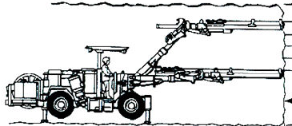
 |  |  | USD | 150,000 | 15% | COSTOS SIGNIFICATIVOS
 |  |  |  |  |  | VIDAS UTILES DIFERENTES

 |  |  | USD | 150,000 | 15% | COSTOS SIGNIFICATIVOS
 |  |  |  |  |  | VIDAS UTILES DIFERENTES

 |  |  | USD | 700,000 | 70%
 |  | Pregunta: ¿Qué es material? ¿ De qué depende? ¿Relatividad? | USD | 1,000,000 | 100%
Depreciación en NIIF |  |  |  |  |  | Vida | Deprec.
Código: | MAQ_125_2016_000 |  | Costo | VR | Imp Depr | Util | mensual
 |  | MAQ_125_2016_001 | 150,000 | 0 | 150,000 | 1.500 | 8,333
 |  | MAQ_125_2016_002 | 150,000 | 0 | 150,000 | 1.500 | 8,333
 |  | MAQ_125_2016_003 | 700,000 | 0 | 700,000 | 10.000 | 5,833
 |  |  | 1,000,000 | 0 | 1,000,000 |  | 22,500

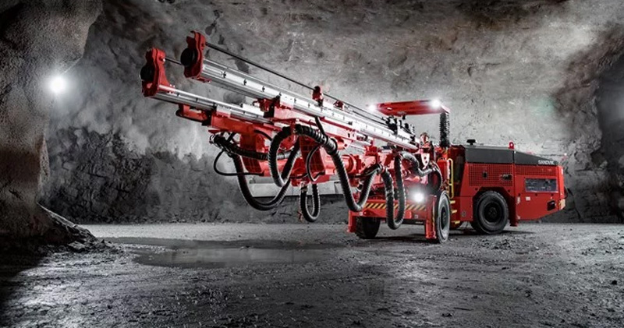

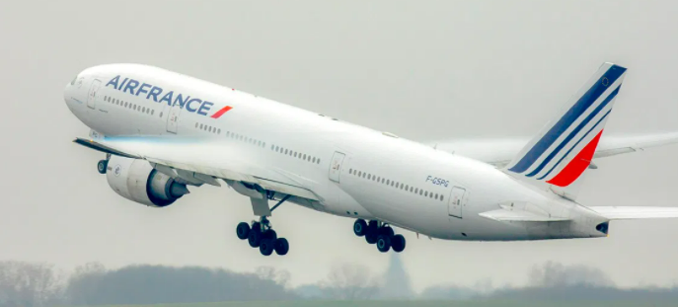

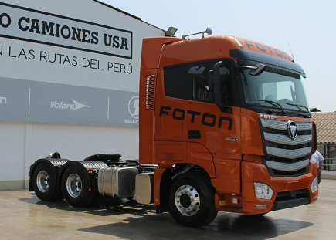

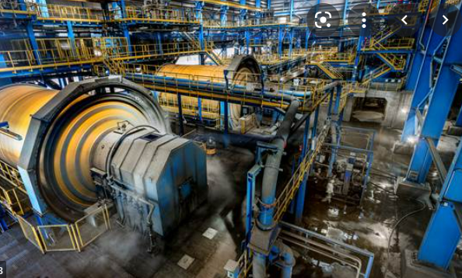

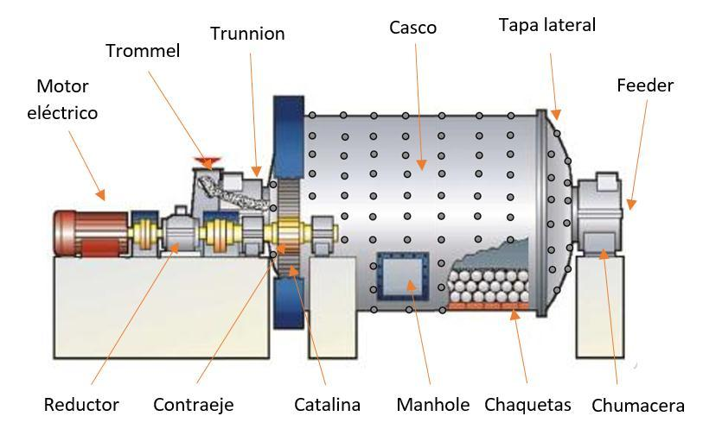

NIC21
NIC 21 Partidas monetarias

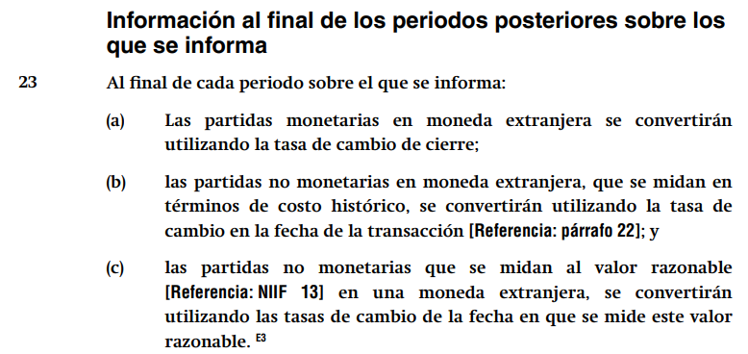

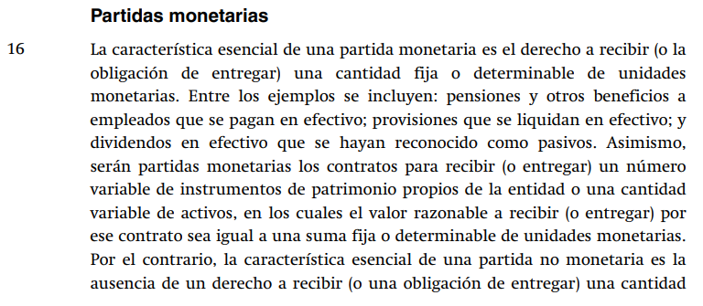

UNA EXPERIENCIA

 | UNA EMPRESA PERUANA:
 | REALIZA UNA INVERSIÓN EN UNA SUBSIDIARIA EN ECUADOR
 | POR UN MONTO DE |  | 1,000,000 | USD

 |  |  |  | D | H | D | H
 | FECHA: | 2018-03-31 |  | USD | USD | S/ | S/ | 3.789
 | INVERSIONES EN SUBSIDIARIAS |  |  | 1,000,000 |  | 3,789,000
 | EFECTIVO |  |  |  | 1,000,000 |  | 3,789,000

 | UNA EMPRESA PERUANA:

 |  |  |  |  |  | D | H
 | FECHA: | 2018-12-31 |  |  |  | S/ | S/ | 3.850
 | INVERSIONES EN SUBSIDIARIAS |  |  |  |  | 61,000
 | GANANCIA POR DIFERENCIA DE CAMBIO |  |  |  |  |  | 61,000

UNA AYUDA TRIBUTARIA?

NIC40
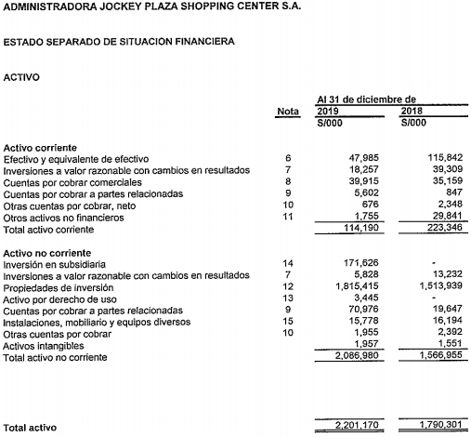
NIC 40 Propiedades de inversión
 |  | Pf 5: NIC 40
 |  | Propiedad de inversión es una propiedad (terreno o un edificio —o parte de un edificio— o ambos)
 |  | mantenida (por el dueño o por el arrendatario como un activo por derecho de uso para obtener
 |  | rentas o apreciación del capital o con ambos fines y no para:
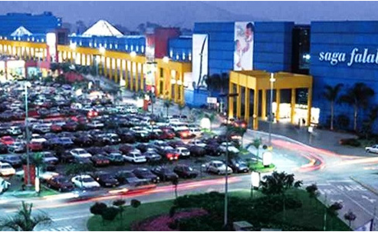

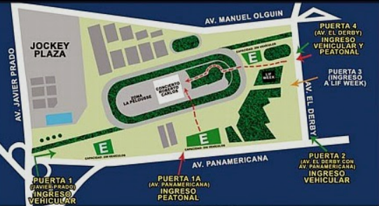

 | 400,000
 |  | 2,400,000.00

 |  |  | EL CONTADOR DEL CLUB HIPICO:

 |  |  | PPE- TERRENOS |  | 900 |  | D | H
 |  |  |  |  |  | INVERSION INMOBILIAIRA | 100
 |  |  | PPE- TERRENOS |  | 800 | PPE |  | 100
 |  |  | INV INMOB- TERRENOS |  | 100

 |  |  | EL CONTADOR DEL CENTRO COMERCIAL

 |  |  | PLAZO | AÑOS | 40
 |  |  | RENTA ANUAL |  | 3,000,000 |  | D | H
 |  |  | TASA INCREMENTAL |  | 8% | ADU- INVERSION INM | 35,773,840
 |  |  | VP |  | 35,773,840 | PASIVO POR ARRENDA |  | 35,773,840

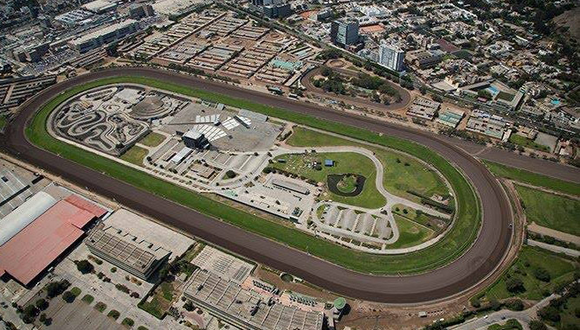

NIIF6
NIIF 6 La Exploración

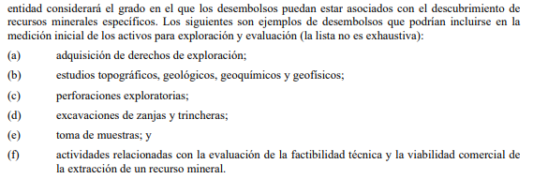
 | a)Adquisición de derechos de exploración; |  | 5000
 | b)Estudios topográficos, geológicos, geoquímicos y geofísicos; |  | 3,000
 | c)Perforaciones exploratorias; |  | 2,500
 | d)Excavaciones de zanjas y trincheras; |  | 1,200
 | e)Toma de muestras; y |  | 400
 | f)Actividades relacionadas con la evaluación de la factibilidad |  | 1,800
 | técnica y la viabilidad comercial de la extracción de un
 | recurso mineral.
 | g)Equipo usado en la exploración (vehículos , perforadoras) |  | 3,000
 | h)Equipos de bombeo y tuberías |  | 2,300
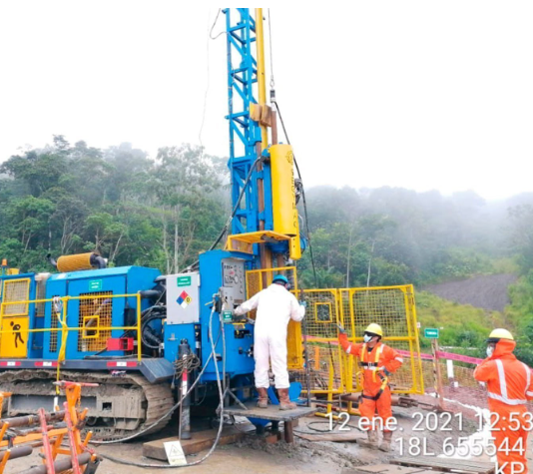
 | i)Tanques de almacenamiento |  | 1,140
 |  |  | 20,340

 | POLITICA 1: ACTIVAR | D | H
 | ACT-EXPLOR-INTANGIBLE | 13,900
 | ACT-EXPLOR-PPE | 6,440
 | Efectivo |  | 20,340

 | POLITICA 2: GASTAR | D | H
 | Gasto por exploracion | 13,900
 | ACT-EXPLOR-PPE | 6,440
 | Efectivo |  | 20,340

 | RECUERDE EL ALCANCE

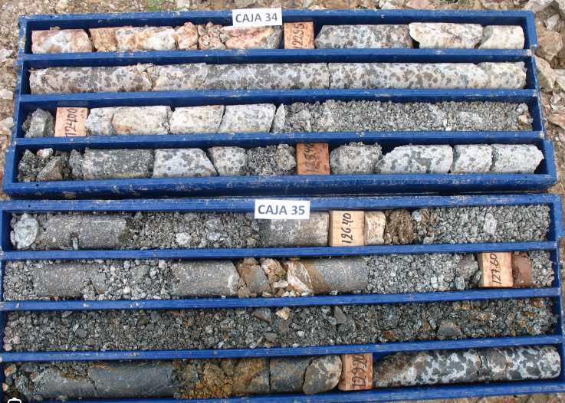

 | OBTIENE LOS DERECHOS LEGALES DE EXPLORAR
 | Pagando al Gobierno | Un activo para exploración y evaluación
 | Comprando la concesión a un tercero | dejará de serlo cuando la fiabilidad técnica
 | Control | y la viabilidad comercial de la extracción
 |  | de un recurso mineral sean demostrables.

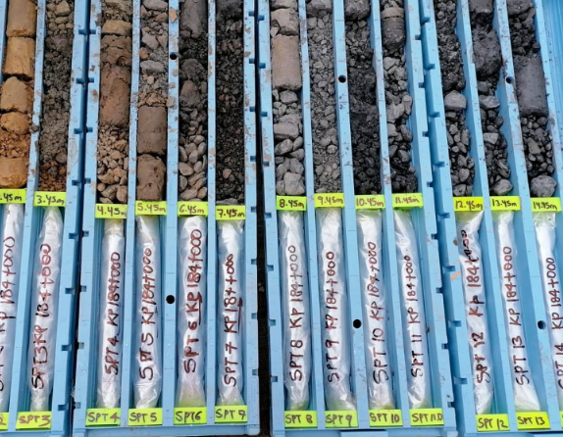

NIIF 15
NIIF 15 Ingresos de clientes

 | 40 Tracto camión: Factura
 |  |  | USD
 |  | Tracto camión | 300,000 | OD1
 |  | 1 Mantenimiento | 0 | OD2
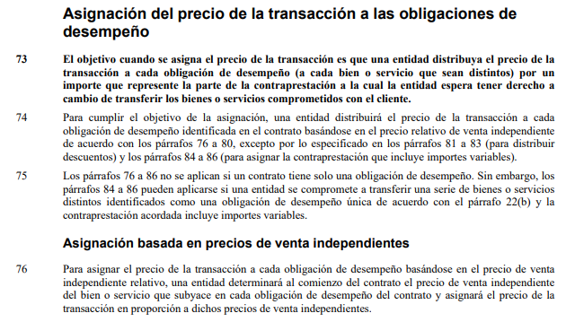
 |  | 1 Entrenamiento | 0 | OD3
 |  | 1 Servicio Tracking | 0 | OD4
 |  |  | 300,000
 |  |  | 40
 |  |  | 12,000,000

 | 40 Tracto camión: PVI |  | PVI |  | Precio | Precio T
 |  |  | USD | % | USD | USD | Satisfacción de la obligación de desempeño
 |  | Tracto camión | 300,000 | 98.522% | 295,567 | 11,822,660 | Condiciones de entrega diferida (en el cobro)
 |  | 1 Mantenimiento | 1,500 | 0.493% | 1,478 | 59,113 | Prestación efectiva del servicio
 |  | 1 Entrenamiento | 600 | 0.197% | 591 | 23,645 | Prestación efectiva del servicio
 |  | 1 Tracking | 2,400 | 0.788% | 2,365 | 94,581 | Entre 12, la OD es homogenea durante el año
 |  |  | 304,500 | 100.000% | 300,000 | 12,000,000

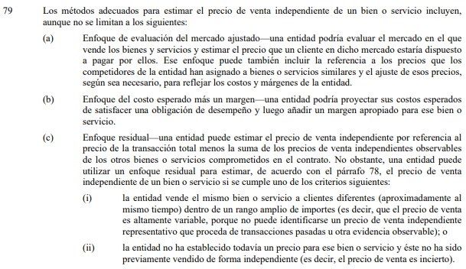

NIIF 16
NIIF 16 |  |  | Arrendamientos

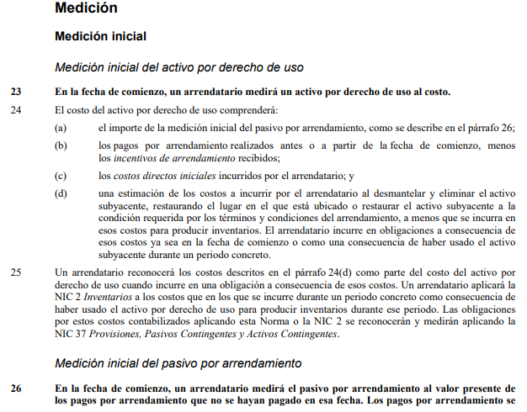
 | Contrato |  |  | R.Inicial | D | H
 | Tasa incremental | 1.000% | VP | Activo por derecho de uso | 85,823 |  | Depreciación acumulada |  |  | Pasivo
 | Periodo | Pagos | 85,823 | Pasivo por arrentamiento |  | 85,823 | SI | DEP | SF | SI | PAGOS | CF | SF | Mes 1 | D | H
 | 1 | 4,000 | 4,000 |  |  |  | 0 | 3,576 | 3,576 | 85,823 | -4,000 | 818 | 82,642 | Gasto financiero | 818
 | 2 | 4,000 | 3,960 | Depreciación mensual |  | 3,576 | 3,576 | 3,576 | 7,152 | 82,642 | -4,000 | 786 | 79,428 | Pasivo por arrentamiento | 3,182
 | 3 | 4,000 | 3,921 |  |  |  | 7,152 | 3,576 | 10,728 | 79,428 | -4,000 | 754 | 76,182 | Efectivo |  | 4,000
 | 4 | 4,000 | 3,882 | Mes 1 | D | H | 10,728 | 3,576 | 14,304 | 76,182 | -4,000 | 722 | 72,904
 | 5 | 4,000 | 3,844 | Gasto por depreciación | 3,576 |  | 14,304 | 3,576 | 17,880 | 72,904 | -4,000 | 689 | 69,593 | Mes 2 | D | H
 | 6 | 4,000 | 3,806 | Depreciación acumulada |  | 3,576 | 17,880 | 3,576 | 21,456 | 69,593 | -4,000 | 656 | 66,249 | Gasto financiero | 786
 | 7 | 4,000 | 3,768 |  |  |  | 21,456 | 3,576 | 25,032 | 66,249 | -4,000 | 622 | 62,871 | Pasivo por arrentamiento | 3,214
 | 8 | 4,000 | 3,731 |  |  |  | 25,032 | 3,576 | 28,608 | 62,871 | -4,000 | 589 | 59,460 | Efectivo |  | 4,000
 | 9 | 4,000 | 3,694 |  |  |  | 28,608 | 3,576 | 32,184 | 59,460 | -4,000 | 555 | 56,015
 | 10 | 4,000 | 3,657 |  |  |  | 32,184 | 3,576 | 35,760 | 56,015 | -4,000 | 520 | 52,535
 | 11 | 4,000 | 3,621 |  |  |  | 35,760 | 3,576 | 39,336 | 52,535 | -4,000 | 485 | 49,020
 | 12 | 4,000 | 3,585 |  |  |  | 39,336 | 3,576 | 42,912 | 49,020 | -4,000 | 450 | 45,471
 | 13 | 4,000 | 3,550 |  |  |  | 42,912 | 3,576 | 46,488 | 45,471 | -4,000 | 415 | 41,885
 | 14 | 4,000 | 3,515 |  |  |  | 46,488 | 3,576 | 50,064 | 41,885 | -4,000 | 379 | 38,264
 | 15 | 4,000 | 3,480 |  |  |  | 50,064 | 3,576 | 53,640 | 38,264 | -4,000 | 343 | 34,607
 | 16 | 4,000 | 3,445 |  |  |  | 53,640 | 3,576 | 57,216 | 34,607 | -4,000 | 306 | 30,913
 | 17 | 4,000 | 3,411 |  |  |  | 57,216 | 3,576 | 60,791 | 30,913 | -4,000 | 269 | 27,182
 | 18 | 4,000 | 3,378 |  |  |  | 60,791 | 3,576 | 64,367 | 27,182 | -4,000 | 232 | 23,414
 | 19 | 4,000 | 3,344 |  |  |  | 64,367 | 3,576 | 67,943 | 23,414 | -4,000 | 194 | 19,608
 | 20 | 4,000 | 3,311 |  |  |  | 67,943 | 3,576 | 71,519 | 19,608 | -4,000 | 156 | 15,764
 | 21 | 4,000 | 3,278 |  |  |  | 71,519 | 3,576 | 75,095 | 15,764 | -4,000 | 118 | 11,882
 | 22 | 4,000 | 3,246 |  |  |  | 75,095 | 3,576 | 78,671 | 11,882 | -4,000 | 79 | 7,960
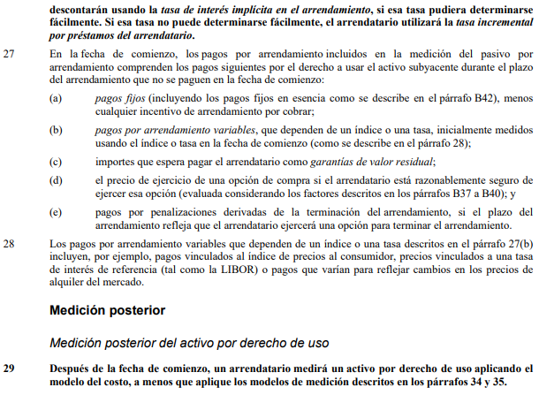
 | 23 | 4,000 | 3,214 |  |  |  | 78,671 | 3,576 | 82,247 | 7,960 | -4,000 | 40 | 4,000
 | 24 | 4,000 | 3,182 |  |  |  | 82,247 | 3,576 | 85,823 | 4,000 | -4,000 | 0 | 0

NIC37
NIC 37 Provisiones
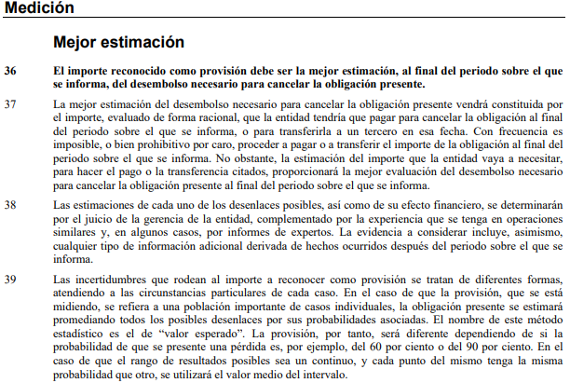

 | DADOS |  | PROBABILIDAD
 | RESULTADOS | PREMIOS | % | PREMIOS
 | 1 | 500,000 | 16.670000000% | 83,350
 | 2 | 450,000 | 16.670000000% | 75,015
 | 3 | 400,000 | 16.670000000% | 66,680
 | 4 | 350,000 | 16.670000000% | 58,345
 | 5 | 300,000 | 16.670000000% | 50,010
 | 6 | 250,000 | 16.670000000% | 41,675
 |  |  |  | 375,075

 |  |  | D | H
 | Gasto |  | 375,075
 | Provisión |  |  | 375,075

